Immobilisation
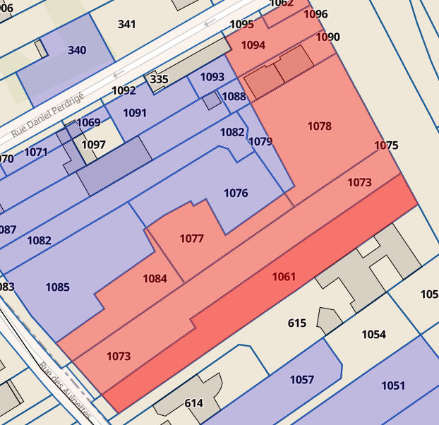
Recette annuelle nette moyenne 12 600 |  |  | https://lmnp.ai/ressources/la-valeur-terrain-lmnp
Parcelle totale: 3756 m2 (d'après acte de vente); |  |  |  |  | terrain mitoyen |  | https://explore.data.gouv.fr/fr/immobilier?onglet=carte&filtre=tous&code=93051000AW1061&level=parcelle&lat=48.84310&lng=2.53730&zoom=17.98
Prix moyen Noisy Le Grand m2 2021: 912 euros; |  |  |  |  | surface totale 4286 m2
Tantièmes 62/10000 (57/10000 appartement 5/10000 parking) |  |  |  |  | prix de vente 4,069,440 € (2023) 2023-1261712
 |  |  |  |  | prix au m2: 950
Part terrain sur acquisition |  | arrondi 23200 | Prix terrain retenu: 950 euros m2

Amortissements retenus |  | https://lmnp.ai/ressources/comment-amortir-le-composant-gros-oeuvre-lmnp-et-lmp#duree-damortissement | https://www.amarris-immo.fr/blog/optimiser-sa-fiscalite/comprendre-les-amortissements-en-location-meublee/
 |  | https://lmnp.blog/lmnp-amortissement-decomposition-part-terrain-composants-duree/ | https://bofip.impots.gouv.fr/bofip/2060-PGP.html/identifiant%3DBOI-BIC-AMT-10-40-10-20131216
Logement prêt a être loué | 2024-07-01 | amortissement au prorata en 2024 * 0.5

Composante | Part | Montant | Durée amortissement (ans) | Amortissement annuel
Terrain | 10% |  | N/A
Gros oeuvre | 50% |  | 75
Façade | 10% |  | 20
Installations | 15% |  | 15
Agencements | 15% |  | 15
Frais acquisitions |  | 7134.93 | 20 |  |  | Exception: Passés en charge de la 1ère année (liasse fiscale)

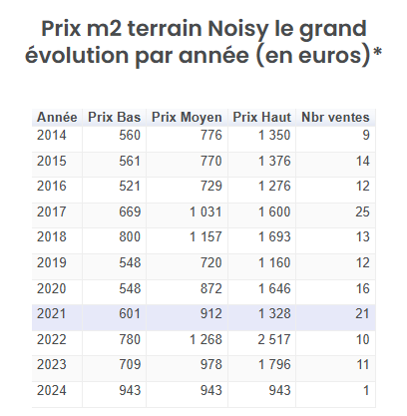
 |  |  |  |  | Prix par https://www.solvimo.com/estimation/terrain/noisy-le-grand-93160
Simplifié gros oeuvre | 90% | 208800 | 25

